1-3_위험도_정의_측정방법
출처: https://carnegieendowment.org/research/2024/03/ai-and-product-safety-standards-under-the-eu-ai-act?lang=en

Table. Example Qualitative Likelihood Levels
Likelihood Level |  | Description | 발생빈도
Very likely | 2 | Likely to happen, frequently or always. | 연간 관련 사건 50건 이상
Possible | 1 | Can happen, but not frequently. Likely to occur a few times during the lifetime of the system. | 연간 관련 사건 10-50건 이상
Unlikely | 0 | Unlikely to happen, rare or remote | 연간 관련 사건 10건 미만

Table. Example Qualitative Severity Levels of Severity |  |  |  |  | Table. Example Qualitative Severity Levels of Damage- Severity
Severity Level |  | Description | Damage - Severity | 규제 - Severity | Damage Level |  | 인명피해 | 신체적/정신적 피해 | 금전적 손해 | 사회적 피해
Significant | 2 | Results in serious injury, permanent impairment or death | 4가지 피해 중 N건 이상 상 | 법안, 행정규칙 등 제재와 처벌이 존재하는 경우, 국제조약 | Significant | 2 | 2명 이상
Moderate | 1 | Results in minor injury or impairment requiring medical or surgical intervention. | 4가지 피해 중 N건 이상 상 | 가이드라인, 국내외 선언문 및 결의안, 사내 규제 및 컴플라이언스 | Moderate | 1 | 1명 (일회성)
Negligible | 0 | No injury or temporary discomfort | 4가지 피해 중 N건 이상 상 | 없음 | Negligible | 0 | 0명

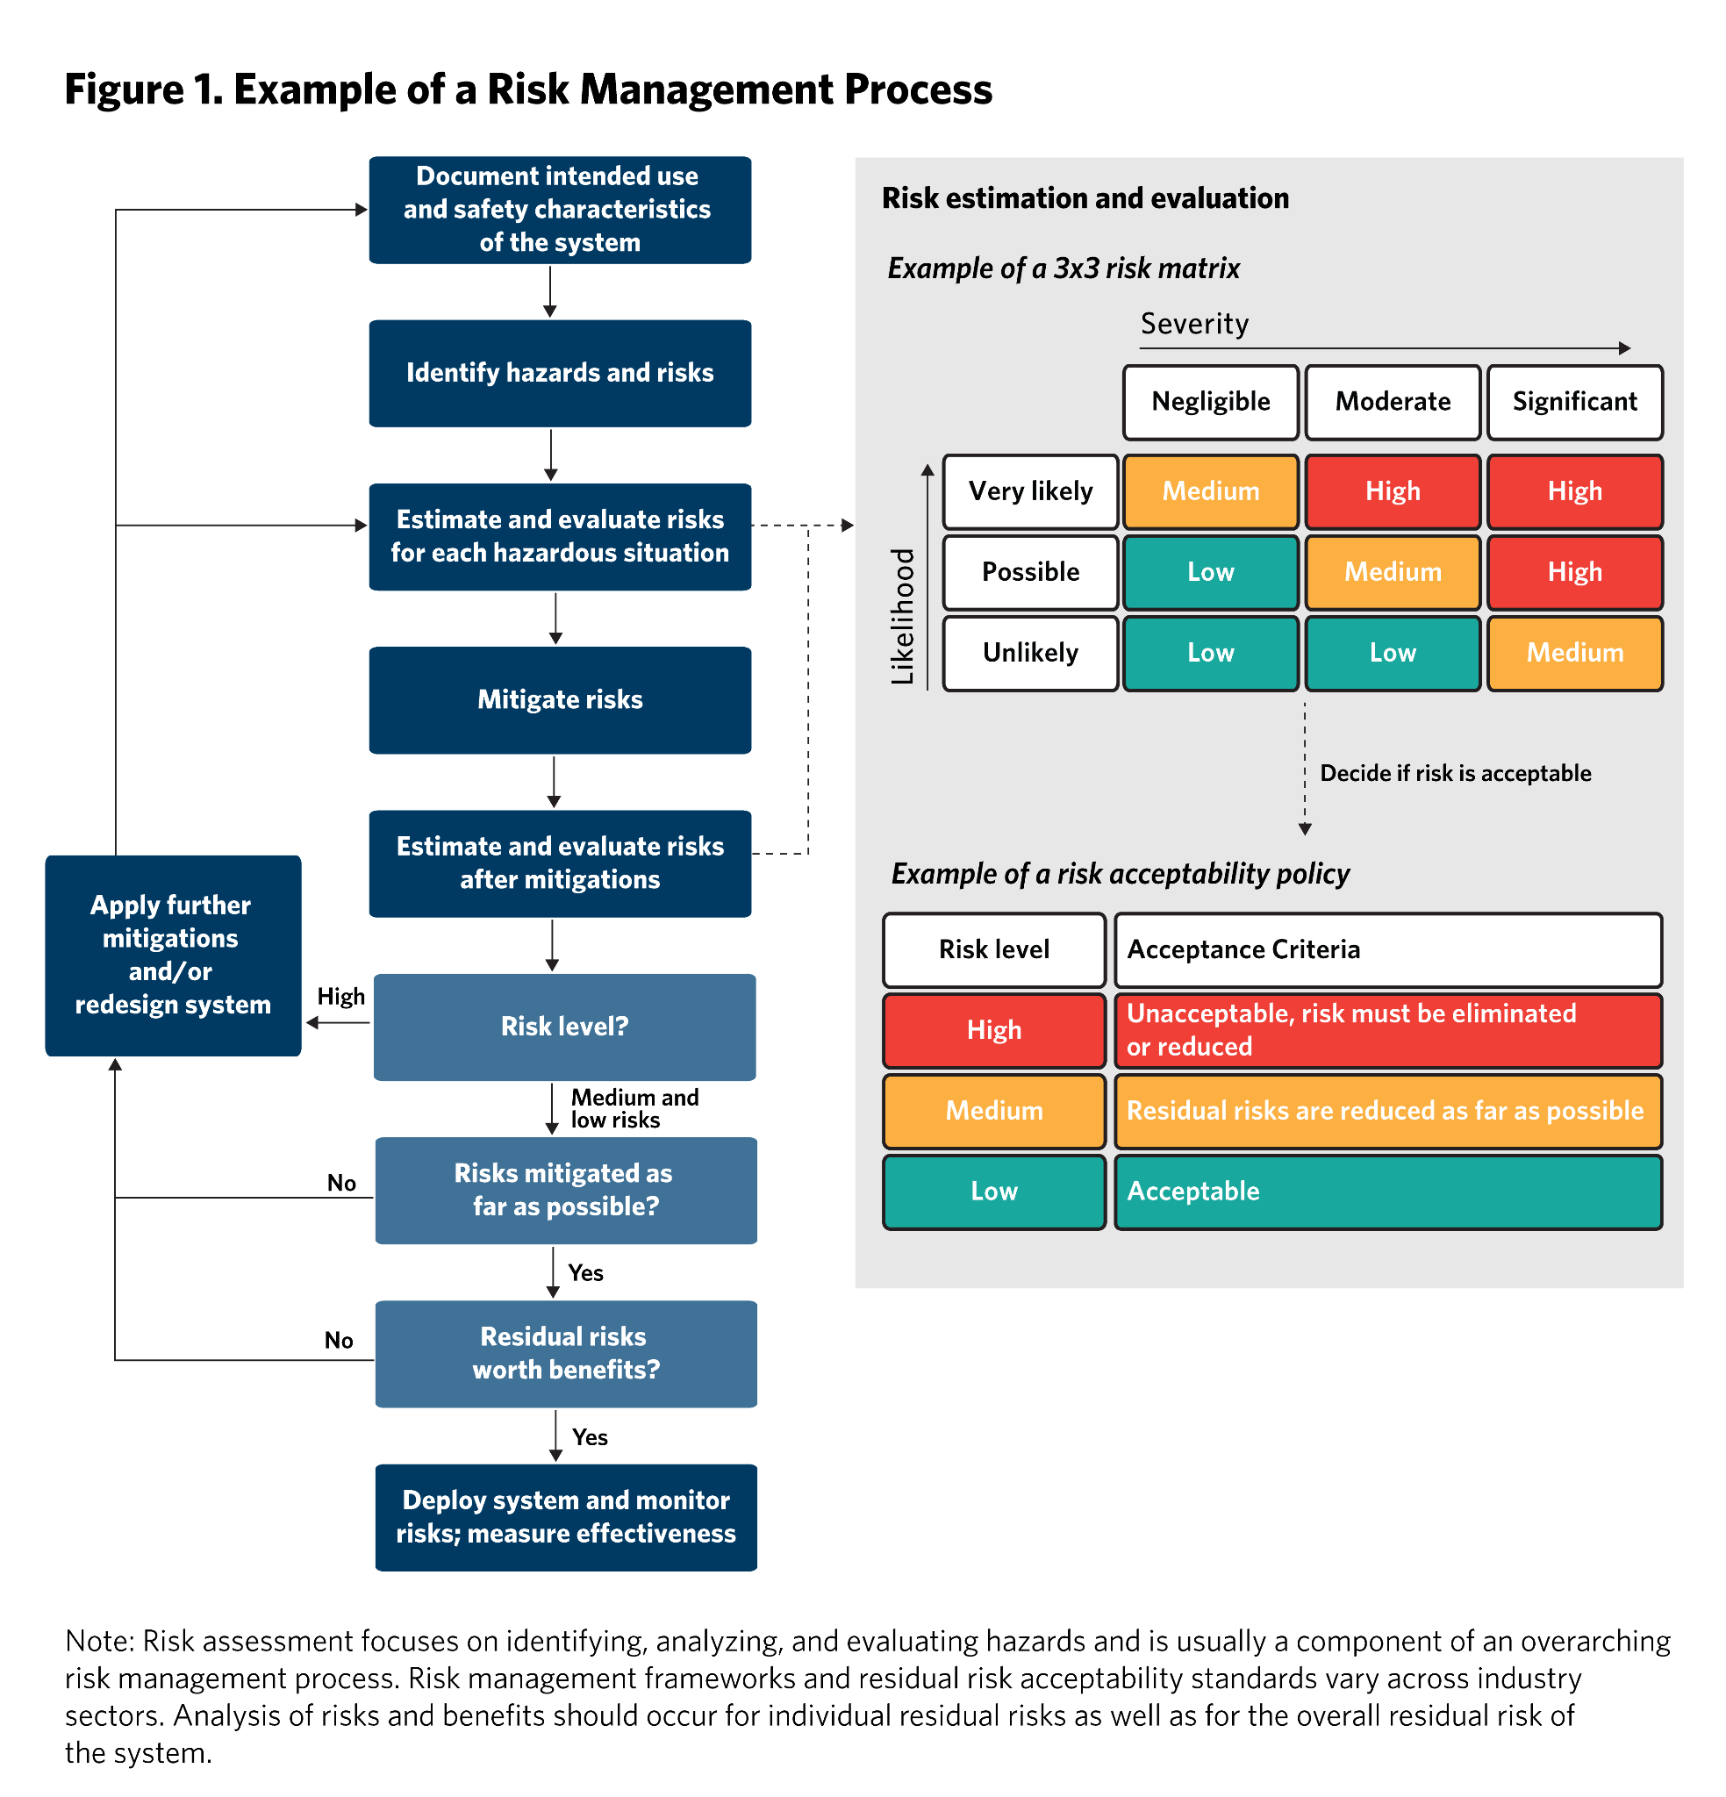
Table. Example of a risk acceptability policy
Level |  | Acceptability
0~6 |  | Likelihood + Severity(Damage) + Severity(규제)

